kaardid 2026
1.Kiiu ring | 5021 |  | 3.Mõisa tee 1 | 6517

2.Mõisa tee 4 kolmnurk | 8640 |  | 4.Mõisa tee 5 ja kiiu parkla plats | 4286

5.Töökoja ümbrus | 17346 |  | 6.Jalka plats | 3393

 |  |  | 7.Veski tee plats | 13882

8.Kiiu kergliiklustee 1 | 2240

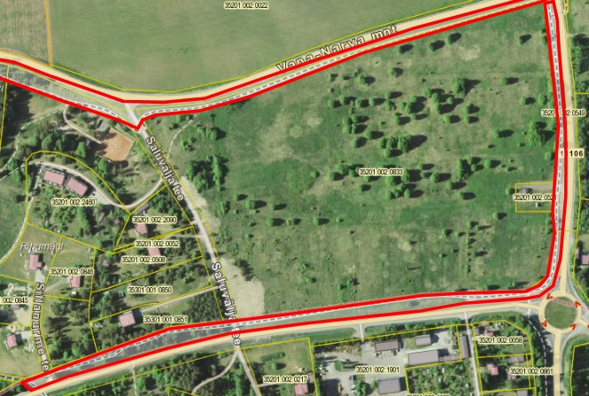
1.Kiiu kergliiklustee 2 | 5380 |  | 5.Kiiu kergliiklustee 6 | 13885
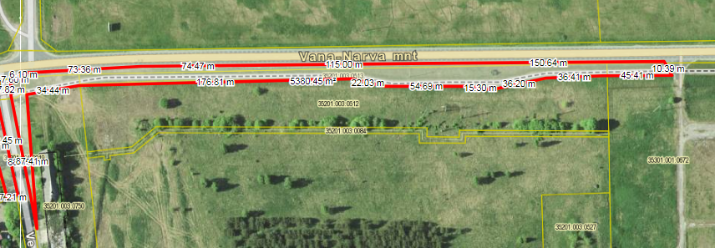

2.Kiiu kergliiklustee 3 | 13944

3.Kiiu kergliiklustee 4 | 16273
 |  |  | 6.Kuusalu ringtee | 1268
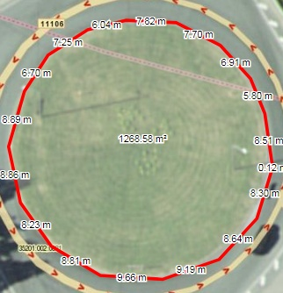

4.Kiiu kergliiklustee 5 | 7355

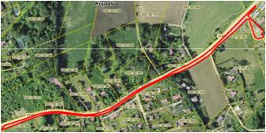

7. Kuusalu kergliiklustee | 2895 |  | 8.Kuusalu kolmnurk | 26987

 |  |  | 9.Kuusalu politsei ja mänguväljak | 8061

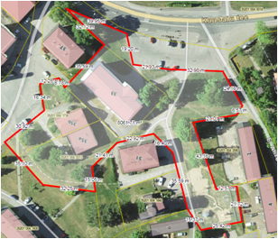

10.Kuusalu kirik | 23484
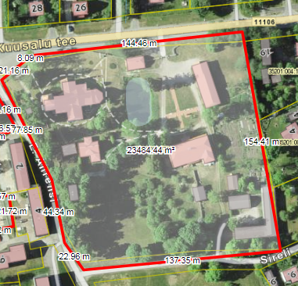
 |  |  | 12.Kuusalu kunstide kool | 6267

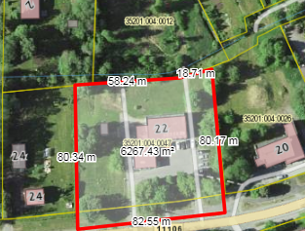

 |  |  | 13.Laane mänguväljak | 2085
11.Kuusalu jalka plats | 15760
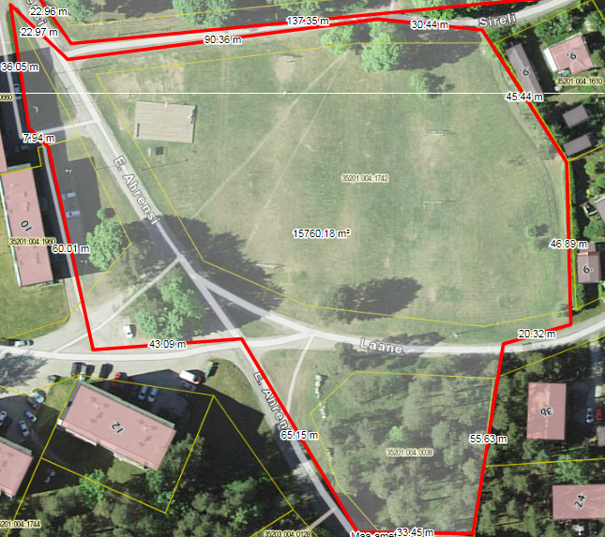
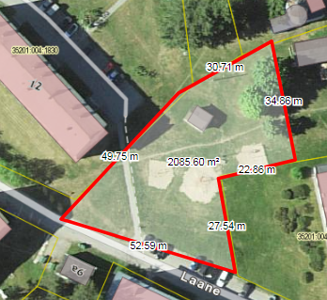

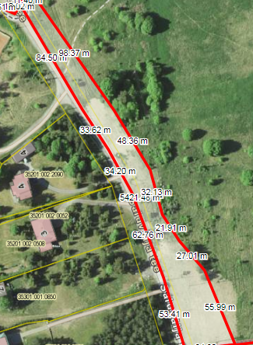
14.Keskväljaku krunt | 2907 |  | 18.Saluvälja tee | 7179
15.Kuusalu Rahvamaja | 2656
16.Kuusalu surnuaia esine | 2227
17.Kursi tee rist | 653
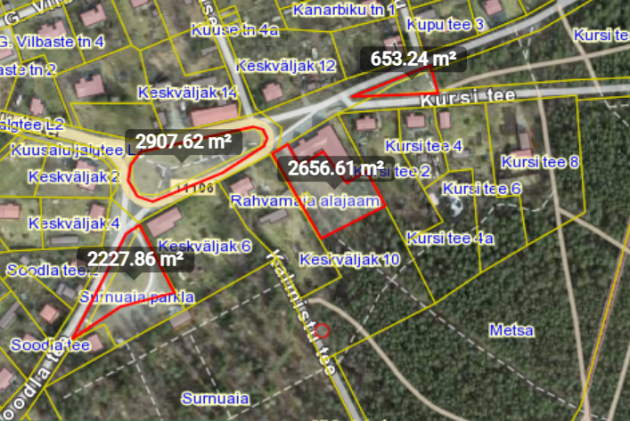

19.Allika vanavallamaja ja koolimaja | 28623 | 28623
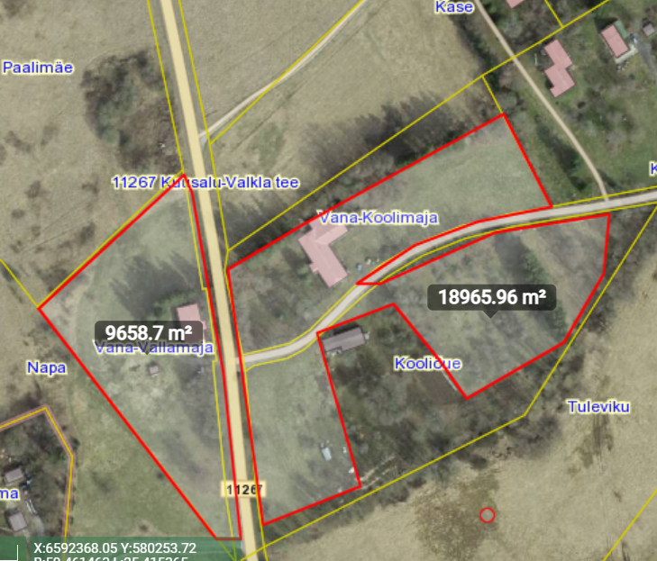

20. Kuusalu lasteaia tee |  | 3374

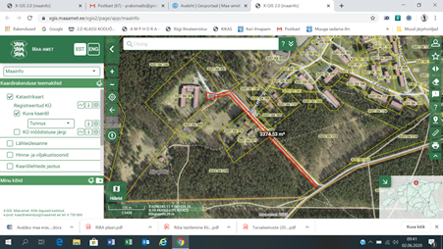

 |  |  | 32. Vihasoo lasteaed |  | 17791

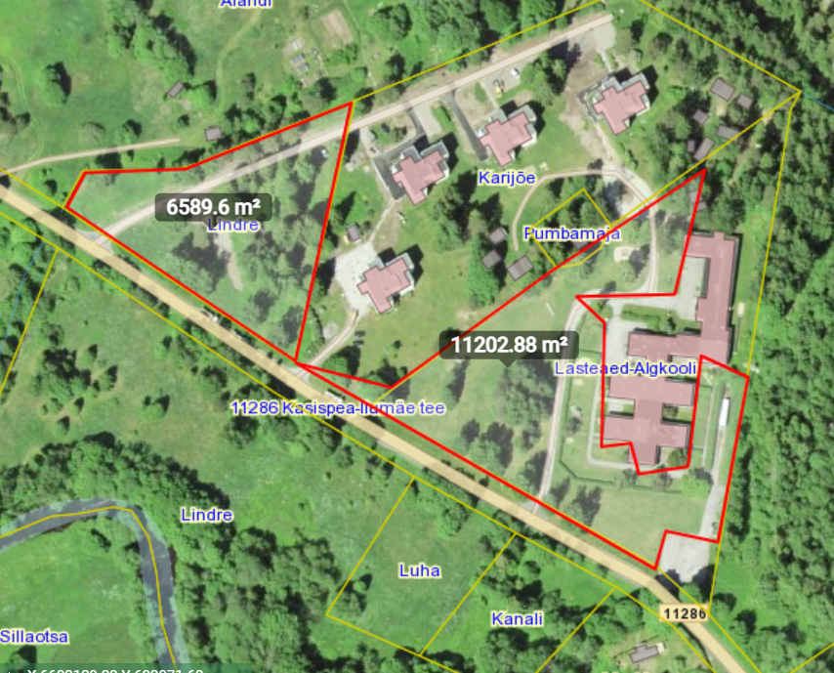
21. Kotka pargi ja sõida |  | 1500

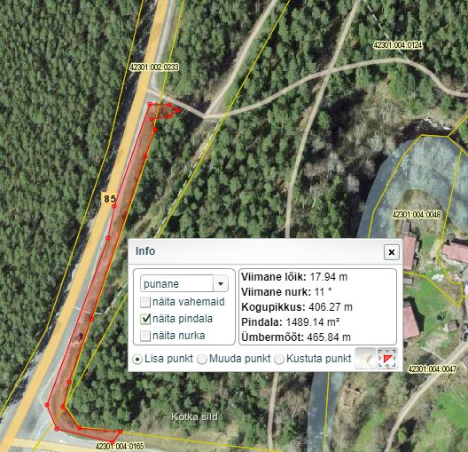

 |  |  | 23. Kõnnu külamaja |  | 4871

